修改
宁波品秀美容科技有限公司 宁波高新区江南路1528号高新科技广场2号楼10楼 电话：0574-27889688 传真：0574-27889655 sales@hair-brushes.com lucky@jsiu.com
订单
供货商： | 宁波瑾秀制刷科技有限公司 |  |  |  | 订单号 | ECSB-2Green
电话： | 18067420259 |  |  |  | 日期 | 2025年09月03日
联系人： | 李万祥 |  |  |  | 订单安排人 | 采购员
产品编号 | 产品图片 | 描述 | 数量/个 | 单价 | 金额 | 包装方式
ECSB-2Green | 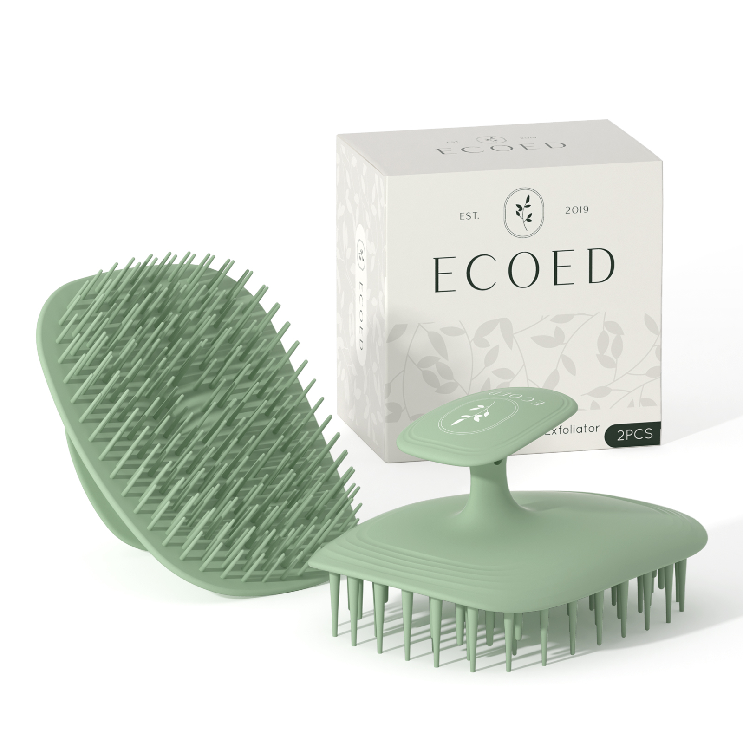 | 绿色洗头刷两只装组合，包括包装和配件 | 0PCS | ¥5.00 |  | 套装

 | 以上价格含税运含包装
进仓地址： | 浙江宁波市余姚市陆埠镇五马工业区创利西路15号
付款方式: | 银行转账 |  |  |  | 色卡 | Logo
交货时间: | 2025年10月18日 |  |  |  | 绿色 | Ecoed
箱规: | 1200只/箱 |  |  |  | 绿色 | Ecoed
产前确认样: | 需要 |  |  |  | 绿色 | Ecoed
出货样: | 需要 |  |  |  | 绿色 | Ecoed
注意事项: |  |  |  |  | 绿色 | Ecoed
无
无
无
无
无
无
无
无
无
无
无
无

 | 宁波品秀美容科技有限公司 |  |  | 宁波瑾秀制刷科技有限公司
 | ---------------------- |  |  | ----------------------

